Sheet1
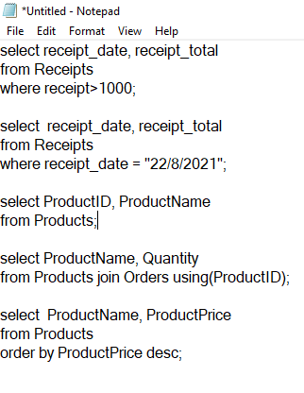

 | Products
 | ProductID | ProductName | ProductPrice | Receipts
 | 1 | เสื้อ | 300 | receipt_id | receipt_date | majorID | receipt_total | receipt_detail_id
 | 2 | กางเกง | 350 | 01 | 2021-08-19 | 11 | 2354 | 1
 | 3 | หมวก | 200 | 02 | 2021-08-20 | 11 | 1235 | 2
 | 4 | รองเท้า | 1000 | 03 | 2021-08-21 | 12 | 569 | 3
 | 5 | ถุงเท้า | 20 | 04 | 2021-08-22 | 12 | 2430 | 4

 | Receipt_detail
receipt_detail_id | receipt_id | ProductID | Quantity | Majors
1 | 01 | 1 | 2 | majorID | majorName | address | number | phone
2 | 01 | 2 | 3 | 11 | สำนักงานเล็ก | 145/161 | 105566133378 | 0864681259
3 | 01 | 3 | 2 | 22 | สำนักงานใหญ่ | 248/91 | 105566133389 | 0657566925
4 | 04 | 4 | 1
5 | 05 | 5 | 5

 |  |  |  |  |  |  |  |  | 652110135 652110181

